Ministro - Viceministros
Ministro | Viceministros

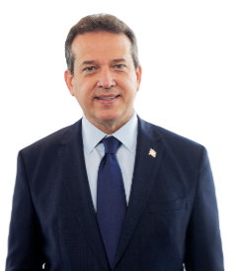 | Victor Orlando Bisonó Haza Ministro |  | Vilma Inmaculada Arbaje de Contreras Viceministra | Cooperación y Relaciones Internacionales

 | Joan Luis Julia Calac Viceministro | Administrativo y Financiero |  | Ernesto Orlando Mejia Mazara Viceministro | Politicas Y Planificación de Viviendas y Edificaciones

 | Ney Rafael Garcia Rodriguez Viceministro | Vivienda Hábitat Y Edificaciones | 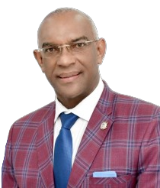 | Francisco Antonio Soliman Rijo Viceministro | Normas Reglamentaciones y Tramitaciones

Áreas Misionales
Directivos

Derlin Castillo Aracena Director | Asistencia y Apoyo Comunitario | Iliana Penelope Gallardo Beato Directora | Normas y Reglamentaciones | Benilda Nicole Urbaez Ruiz Directora | Regional Este | Jose Manuel Quezada Valdez Director | Fiscalización de Obras

Miguel Angel Richardson Rodriguez Director | Mejoramiento y Desarrollo del Habitat | Joan Alexander Guerrero Ciriaco Director | Políticas de Viviendas y Edificaciones | Rómulo Emmanuel Vallejo Director | Regional Este | Michael Alexander Lamarche Threan Director | Registro Inmobiliario de Proyectos de Construcción

Virginia Rojas Directora | Acceso a la Vivienda | Edgar José Pellerano Guzmán Director | Supervisión de Obras Privadas | Ismabel MarÍa Sosa Jiménez Directora | Cubicaciones | Miguelina Altagracia Santana Báez Directora | Tramitación, Tasación y Licencias

Digna Catherine Avila Encarnación Directora | Proyectos de Viviendas y Edificaciones | Ángel Tomás Beltré Núñez Director | Obras Gubernamentales y Comunitarias | Pedro Gabriel Batista Filpo Director | Obras Comunitarias | Jose Rafael Núñez Herrand Director | Presupuesto de Obras

Hamlet José Rojas De Jesus Director | Regional Noroeste | Yira Cristina Rodríguez García Directora | Regional Sur Central | María Fernanda Dore Despradel Directora | Construcción de Obras De Salud | Helen Palmira Pérez Concepción Directora | Fomento de Inversión a la Diáspora

Luigina Maria Pelaez Sterling Directora | Diseño y Arquitectura | Ronald Alfredo Castillo Cedeño Director | Obras Educativas | María Teresa Méndez Franco Directora | Construcción y Mejoramiento de Viviendas

Áreas Estratégicas
Directivos

Mariel Ledesma Mendez Directora | Comunicaciones | Elvin Christopher de la Cruz Catano Director | Control de Gestión

Rainier Christopher Domingo Mallol Cotes Director | Transformación Digital | Miguel Ivan Palmers González Director | Planificación y Desarrollo

Áreas de Apoyo
Directivos

Ulises Alberto Morlas Perez Director | Jurídica | Anyela Rossina Ledesma Lorenzo Director | Compras y Contrataciones | Johanna Rosely Figuereo González Directora | Atención al Usuario | Gretna Alexandria Del C. De Js Rivera Nardi Directora | Eventos y Protocolo

César Augusto Miranda Mañón Director | Seguridad | Jean Marco Pumarol Fernández Director | Gabinete | Yasirys Germán Frías Directora | Financiera | Aneudy Berliza Leyba Director | Acceso a la Información

Juan Francisco Garcia Arias Director | Administrativo y Financiero de Proyecto | Teresa Altagracia Espaillat Hernández Directora | Recursos Humanos | Román Arturo Miranda Espinal Director | Administrativo

